2022_07_data
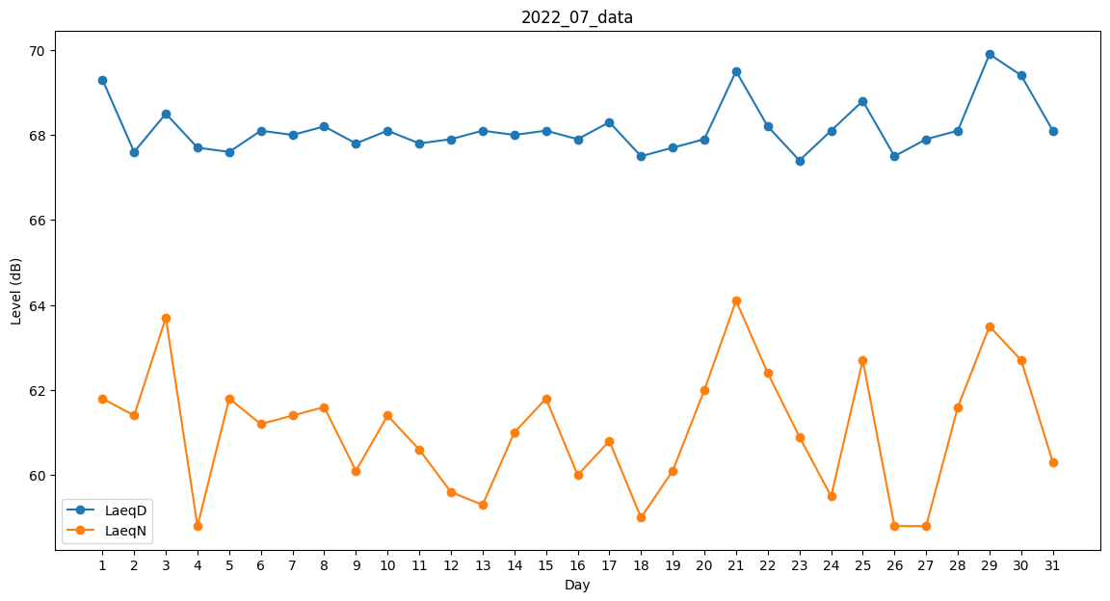
Day | LaeqD | LaeqN
1 | 69.3 | 61.8
2 | 67.6 | 61.4
3 | 68.5 | 63.7
4 | 67.7 | 58.8
5 | 67.6 | 61.8
6 | 68.1 | 61.2
7 | 68 | 61.4
8 | 68.2 | 61.6
9 | 67.8 | 60.1
10 | 68.1 | 61.4
11 | 67.8 | 60.6
12 | 67.9 | 59.6
13 | 68.1 | 59.3
14 | 68 | 61
15 | 68.1 | 61.8
16 | 67.9 | 60
17 | 68.3 | 60.8
18 | 67.5 | 59
19 | 67.7 | 60.1
20 | 67.9 | 62
21 | 69.5 | 64.1
22 | 68.2 | 62.4
23 | 67.4 | 60.9
24 | 68.1 | 59.5
25 | 68.8 | 62.7
26 | 67.5 | 58.8
27 | 67.9 | 58.8
28 | 68.1 | 61.6
29 | 69.9 | 63.5
30 | 69.4 | 62.7
31 | 68.1 | 60.3

